상품제안서
충전식 4000mAh 무선 문어발 선풍기 | 상품코드: S37170

 |  |  |  |  |  |  | 02-713-8555 | www.synergygift.co.kr
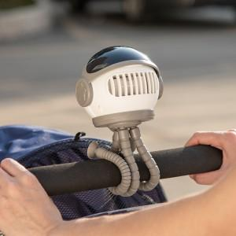

【상세/제작정보】

【인쇄/포장옵션】 | 풀칼라 / 포장지포장

【공급단가】 | 수량 | 30~ | 50~ | 100~ | 300~ | 500~
*VAT별도 | 화이트 | 17,720원 | 17,450원 | 17,040원 | 16,360원 | 15,680원
 | 블루 | 17,720원 | 17,450원 | 17,040원 | 16,360원 | 15,680원
 | 핑크 | 17,720원 | 17,450원 | 17,040원 | 16,360원 | 15,680원

【상품 URL】 | https://www.synergygift.co.kr:443/src/goods_detail.php?gdno=37170

